Moleculer Library creation
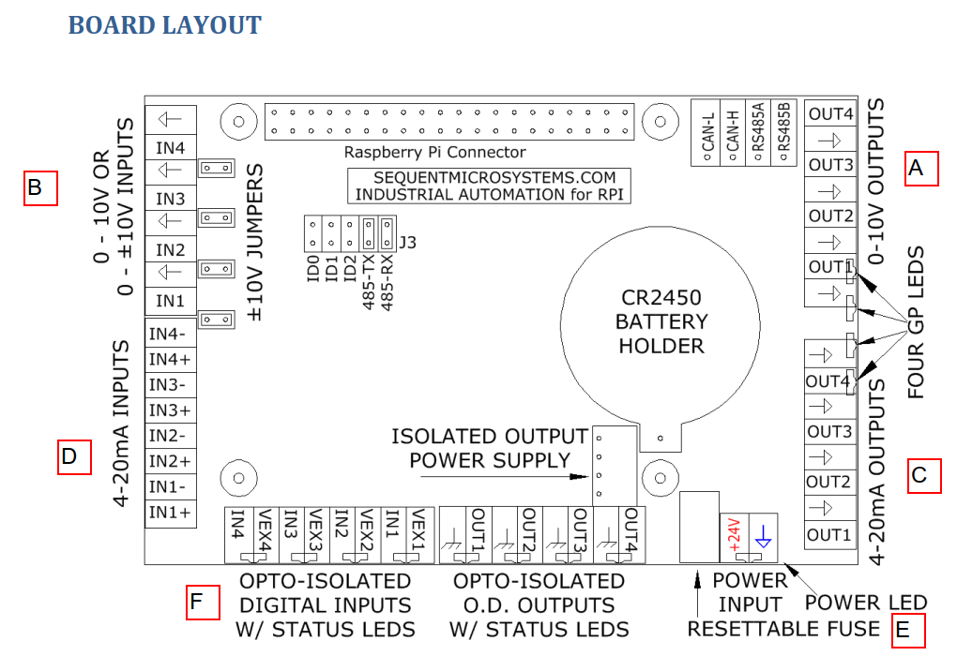
Letter | DAQ Actions | Moleculer Framework Node-RED Blocks | Moleculer Framework PSM Blocks | Open PLC Variables | Moleculer REPL (prompt) Stack [0..7] Channel [1..4] | Sintaxe PSM | Comments | Equivalente Node-RED (current in library)
A | setOutputVoltage | DAQ_AO_U_WT | DAQ_AO_U_WT | %QW5 - DAQ_AO_U_WT_ENABLE_PSM %QW6 - DAQ_AO_U_WT_STACK_PSM %QW7 - DAQ_AO_U_WT_CHANNEL_PSM %QW8 - DAQ_AO_U_WT_VALUE_PSM | Exemplo: ligar a bomba 02 para encher o tanque transparente [TQ01] mol $ call 'megaind-rpi-v8.setOutputVoltage' --stack 0 --channel 2 --value 050 | # ╔=======================================================╗ # ║ 1) Moleculer Client DAQ_AO_U_WT ║ # ╚=======================================================╝ DAQ_AO_U_WT_ENABLE = psm.get_var("QX0.3") if DAQ_AO_U_WT_ENABLE == 1 : moleculer = MoleculerClient(node_id='python-node', moleculer_nodeID="megaind-rpi-raspberry-3", url='nats://192.168.1.201:4222') DAQ_AO_U_WT_STACK = psm.get_var("QW2") DAQ_AO_U_WT_CHANNEL = psm.get_var("QW3") DAQ_AO_U_WT_VALUE = psm.get_var("QW4") DAQ_AO_U_WT = moleculer.call('megaind-rpi-v8.setOutputVoltage', { "stack": DAQ_AO_U_WT_STACK, "channel": DAQ_AO_U_WT_CHANNEL, "value": DAQ_AO_U_WT_VALUE } ) DAQ_AO_U_WT_ENABLE = 0 | Seleções Possíveis: Campo de seleção do STACK [0..7] ANALOG_OUT_0_VOLT_WT ANALOG_OUT_1_VOLT_WT ANALOG_OUT_2_VOLT_WT ANALOG_OUT_3_VOLT_WT
A | getOutputVoltage | DAQ_AO_U_RD | DAQ_AO_U_RD | %QW9 - DAQ_AO_U_RD_ENABLE_PSM %QW10 - DAQ_AO_U_RD_STACK_PSM %QW11 - DAQ_AO_U_RD_CHANNEL_PSM %IW21 - DAQ_AO_U_RD_VALUE_PSM |  | # ╔=======================================================╗ # ║ 2) Moleculer Client DAQ_AO_U_RD ║ # ╚=======================================================╝ DAQ_AO_U_RD_ENABLE = psm.get_var("QX0.4") if DAQ_AO_U_RD == 1: moleculer = MoleculerClient(node_id='python-node', moleculer_nodeID="megaind-rpi-raspberry-3", url='nats://192.168.1.201:4222') DAQ_AO_U_RD_STACK = psm.get_var("QW5") DAQ_AO_U_RD_CHANNEL = psm.get_var("QW6") DAQ_AO_U_RD = moleculer.call('megaind-rpi-v8.getOutputVoltage', {"stack": DAQ_AO_U_RD_STACK, "channel": DAQ_AO_U_RDCHANNEL} ) DAQ_AO_U_RD_ENABLE = 0 psm.set_var("IW21", int(DAQ_AO_U_RD * 100.0)) | Seleções Possíveis: Campo de seleção do STACK [0..7] ANALOG_OUT_0_VOLT_RD ANALOG_OUT_1_VOLT_RD ANALOG_OUT_2_VOLT_RD ANALOG_OUT_3_VOLT_RD
B | getInputVoltage | DAQ_AI_U | DAQ_AI_U | %QW12 - DAQ_AI_U_ENABLE_PSM %QW13 - DAQ_AI_U_STACK_PSM %QW14 - DAQ_AI_U_CHANNEL_PSM %IW22 - DAQ_AI_U_VALUE_PSM |  | # ╔====================================================╗ # ║ 3) Moleculer Client DAQ_AI_U ║ # ╚====================================================╝ DAQ_AI_U_ENABLE = psm.get_var("QX0.5") if DAQ_AI_U_ENABLE == 1: moleculer = MoleculerClient(node_id='python-node', moleculer_nodeID="megaind-rpi-raspberry-3", url='nats://192.168.1.201:4222') DAQ_AI_U_STACK = psm.get_var("QW7") DAQ_AI_U_CHANNEL = psm.get_var("QW8") DAQ_AI_U = moleculer.call('megaind-rpi-v8.getInputVoltage', {"stack": DAQ_AI_U_STACK, "channel": DAQ_AI_U_CHANNEL} ) DAQ_AI_U_ENABLE = 0 psm.set_var("IW22", int(DAQ_AI_U * 100.0)) | Seleções possíveis: Campo de seleção do STACK [0..7] ANALOG_IN_0_VOLT ANALOG_IN_1_VOLT ANALOG_IN_2_VOLT ANALOG_IN_3_VOLT
C | setOutputCurrent | DAQ_AO_I_WT | DAQ_AO_I_WT | %QW15 - DAQ_AO_U_WT_ENABLE_PSM %QW16 - DAQ_AO_U_WT_STACK_PSM %QW17 - DAQ_AO_U_WT_CHANNEL_PSM %QW18 - DAQ_AO_U_WT_VALUE_PSM |  | # ╔======================================================╗ # ║ 4) Moleculer Client DAQ_AO_I_WT ║ # ╚======================================================╝ DAQ_AO_I_WT_ENABLE = psm.get_var("QX0.6") if DAQ_AO_I_WT_ENABLE == 1 : moleculer = MoleculerClient(node_id='python-node', moleculer_nodeID="megaind-rpi-raspberry-3", url='nats://192.168.1.201:4222') DAQ_AO_I_WT_STACK = psm.get_var("QW9") DAQ_AO_I_WT_CHANNEL = psm.get_var("QW10") DAQ_AO_I_WT_VALUE = psm.get_var("QW11") DAQ_AO_I_WT = moleculer.call('megaind-rpi-v8.setOutputVoltage', { "stack": DAQ_AO_I_WT_STACK, "channel": DAQ_AO_I_WT_CHANNEL, "value": DAQ_AO_I_WT_VALUE } ) DAQ_AO_I_WT_ENABLE = 0 | Seleções possíveis: Campo de seleção do STACK [0..7] ANALOG_OUT_0_CUR_WT ANALOG_OUT_1_CUR_WT ANALOG_OUT_2_CUR_WT ANALOG_OUT_3_CUR_WT
C | getOutputCurrent | DAQ_AO_I_RD | DAQ_AO_I_RD | %QW19 - DAQ_AI_U_ENABLE_PSM %QW20 - DAQ_AI_U_STACK_PSM %QW21- DAQ_AI_U_CHANNEL_PSM %IW23- DAQ_AI_U_VALUE_PSM |  | # ╔======================================================╗ # ║ 5) Moleculer Client DAQ_AO_I_RD ║ # ╚======================================================╝ DAQ_AO_I_RD_ENABLE = psm.get_var("QX0.7") if DAQ_AO_I_RD == 1: moleculer = MoleculerClient(node_id='python-node', moleculer_nodeID="megaind-rpi-raspberry-3", url='nats://192.168.1.201:4222') DAQ_AO_I_RD_STACK = psm.get_var("QW12") DAQ_AO_I_RD_CHANNEL = psm.get_var("QW13") DAQ_AO_I_RD = moleculer.call('megaind-rpi-v8.getOutputCurrent', {"stack": DAQ_AO_I_RD_STACK, "channel": DAQ_AO_I_RD_CHANNEL} ) DAQ_AO_I_RD_ENABLE = 0 psm.set_var("IW23", int(DAQ_AO_I_RD * 100.0)) | Seleções possíveis: ANALOG_OUT_0_CUR_RD ANALOG_OUT_1_CUR_RD ANALOG_OUT_2_CUR_RD ANALOG_OUT_3_CUR_RD
D | getInputCurrent | DAQ_AI_I | DAQ_AI_I | %QW2 - DAQ_AI_I_ENABLE_PSM %QW3 - DAQ_AI_I_STACK_PSM %QW4 - DAQ_AI_I_CHANNEL_PSM %IW20 - DAQ_AI_I_PSM |  | # ╔===================================================╗ # ║ 6) Moleculer Client DAQ_AI_I ║ # ╚===================================================╝ DAQ_AI_I_ENABLE = psm.get_var("QX1.0") if DAQ_AI_I_ENABLE == 1: moleculer = MoleculerClient(node_id='python-node', moleculer_nodeID="megaind-rpi-raspberry-3", url='nats://192.168.1.201:4222') DAQ_AI_I_STACK = psm.get_var("QW14") DAQ_AI_I_CHANNEL = psm.get_var("QW15") DAQ_AI_I = moleculer.call('megaind-rpi-v8.getInputCurrent', {"stack": DAQ_AI_I_STACK, "channel": DAQ_AI_I_CHANNEL} ) DAQ_AI_I_ENABLE = 0 psm.set_var("IW20", int(DAQ_AI_I * 100.0)) | Seleções possíveis: Campo de seleção do STACK [0..7] ANALOG_IN_0_CUR ANALOG_IN_1_CUR ANALOG_IN_2_CUR ANALOG_IN_3_CUR
E | setOutputOpenDrain | DAQ_AO_OD_WT | DAQ_AO_OD_WT |  |  | # ╔==================================================================╗ # ║ 7) Moleculer Client DAQ_AO_OD_WT ║ # ╚==================================================================╝ DAQ_AO_OD_WT_ENABLE = psm.get_var("QX1.1") if DAQ_AO_OD_WT_ENABLE == 1 : moleculer = MoleculerClient(node_id='python-node', moleculer_nodeID="megaind-rpi-raspberry-3", url='nats://192.168.1.201:4222') DAQ_AO_OD_WT_STACK = psm.get_var("QW16") DAQ_AO_OD_WT_CHANNEL = psm.get_var("QW17") DAQ_AO_OD_WT_VALUE = psm.get_var("QW18") DAQ_AO_OD_WT = moleculer.call('megaind-rpi-v8.setOutputOpenDrain', { "stack": DAQ_AO_OD_WT_STACK, "channel": DAQ_AO_OD_WT_CHANNEL, "value": DAQ_AO_OD_WT_VALUE } ) DAQ_AO_OD_WT_ENABLE = 0 | Seleções possíveis: Campo de seleção do STACK [0..7] ANALOG_OUT_0_OD ANALOG_OUT_1_OD ANALOG_OUT_2_OD ANALOG_OUT_3_OD | ---
E | getOutputOpenDrain | DAQ_AO_OD_RD | DAQ_AO_OD_RD |  |  | # ╔==================================================================╗ # ║ 8) Moleculer Client DAQ_AO_OD_RD ║ # ╚=================================================================╝ DAQ_AO_OD_RD_ENABLE = psm.get_var("QX1.2") if DAQ_AO_OD_RD == 1: moleculer = MoleculerClient(node_id='python-node', moleculer_nodeID="megaind-rpi-raspberry-3", url='nats://192.168.1.201:4222') DAQ_AO_OD_RD_STACK = psm.get_var("QW19") DAQ_AO_OD_RD_CHANNEL = psm.get_var("QW20") DAQ_AO_OD_RD = moleculer.call('megaind-rpi-v8.getOutputOpendrain', {"stack": DAQ_AO_OD_RD_STACK, "channel": DAQ_AO_OD_RD_CHANNEL} ) DAQ_AO_OD_RD_ENABLE = 0 psm.set_var("IW24", int(DAQ_AO_OD_RD * 100.0)) | Seleções possíveis: Campo de seleção do STACK [0..7] ANALOG_OUT_0_OD ANALOG_OUT_1_OD ANALOG_OUT_2_OD ANALOG_OUT_3_OD | ---
F | getInputOpto | DAQ_DI_OPTO | DAQ_DI_OPTO |  |  | # ╔================================================================╗ # ║ 9) Moleculer Client DAQ_DI_OPTO ║ # ╚================================================================╝ DAQ_DI_OPTO_ENABLE = psm.get_var("QX1.3") if DAQ_DI_OPTO_ENABLE == 1: moleculer = MoleculerClient(node_id='python-node', moleculer_nodeID="megaind-rpi-raspberry-3", url='nats://192.168.1.201:4222') DAQ_DI_OPTO_STACK = psm.get_var("QW21") DAQ_DI_OPTO_CHANNEL = psm.get_var("QW22") DAQ_DI_OPTO = moleculer.call('megaind-rpi-v8.getInputOpto', {"stack": DAQ_DI_OPTO_STACK, "channel": DAQ_DI_OPTO_CHANNEL} ) DAQ_DI_OPTO_ENABLE = 0 psm.set_var("IW25", int(DAQ_DI_OPTO * 100.0)) | Seleções possíveis: Campo de seleção do STACK [0..7] DIG_IN_0_OPT DIG_IN_1_OPT DIG_IN_2_OPT DIG_IN_3_OPT | ---
--- | getBoardDiagnose | DAQ_DIAG | DAQ_DIAG |  |  | --- | --- | Vou testar esta action na Planta para entender qual o formato ela me dá
--- | getRtc | DAQ_RTC | DAQ_RTC |  |  | --- | --- | Vou testar esta action na Planta para entender qual o formato ela me dá
Notas gerais: Todas as funções devem ter o campo enable.

